Blad1
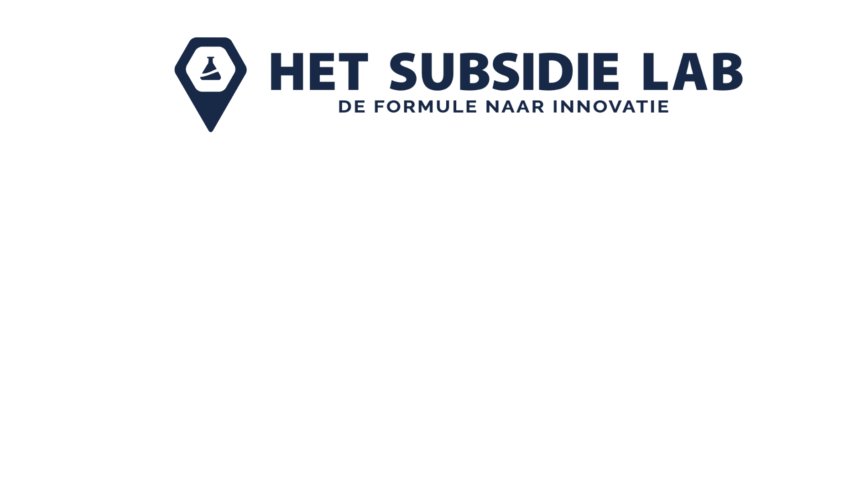

Bedrijfsnaam | {companyname B.V.}
Contactpersoon | voornaam achternaam | email@bedrijf.nl
Consultant: | voornaam achternaam | email@hetsubsidielab.nl
Te melden jaargang | 2025
Aantal WBSO projecten | 1

WBSO Projecten | Aangevraagd jan - Dec | Gerealiseerd | Aangevraagd start maand - Dec | Gerealiseerd
Project HSL_25*****/0xx/0xx* "Project titel 1"
Project HSL_25*****/0xx/0x2* "Project titel 2"
Project HSL_25*****/0xx/0x3* "Project titel 3"

TOTALEN | 0 | 0 | 0 | 0

BSN's (S&O medewerkers)
 | Geen geldig BSN ingevoerd
 | Geen geldig BSN ingevoerd
 | Geen geldig BSN ingevoerd
 | Geen geldig BSN ingevoerd
 | Geen geldig BSN ingevoerd
 | Geen geldig BSN ingevoerd
 | Geen geldig BSN ingevoerd
 | Geen geldig BSN ingevoerd
 | Geen geldig BSN ingevoerd
 | Geen geldig BSN ingevoerd
 | Geen geldig BSN ingevoerd
 | Geen geldig BSN ingevoerd
 | Geen geldig BSN ingevoerd
 | Geen geldig BSN ingevoerd
 | Geen geldig BSN ingevoerd
 | Geen geldig BSN ingevoerd
 | Geen geldig BSN ingevoerd
 | Geen geldig BSN ingevoerd
 | Geen geldig BSN ingevoerd
 | Geen geldig BSN ingevoerd
 | Geen geldig BSN ingevoerd
 | Geen geldig BSN ingevoerd
 | Geen geldig BSN ingevoerd
 | Geen geldig BSN ingevoerd
 | Geen geldig BSN ingevoerd
 | Geen geldig BSN ingevoerd
 | Geen geldig BSN ingevoerd
 | Geen geldig BSN ingevoerd
 | Geen geldig BSN ingevoerd
 | Geen geldig BSN ingevoerd
 | Geen geldig BSN ingevoerd
 | Geen geldig BSN ingevoerd

